LevelC_电能量市场出清电价
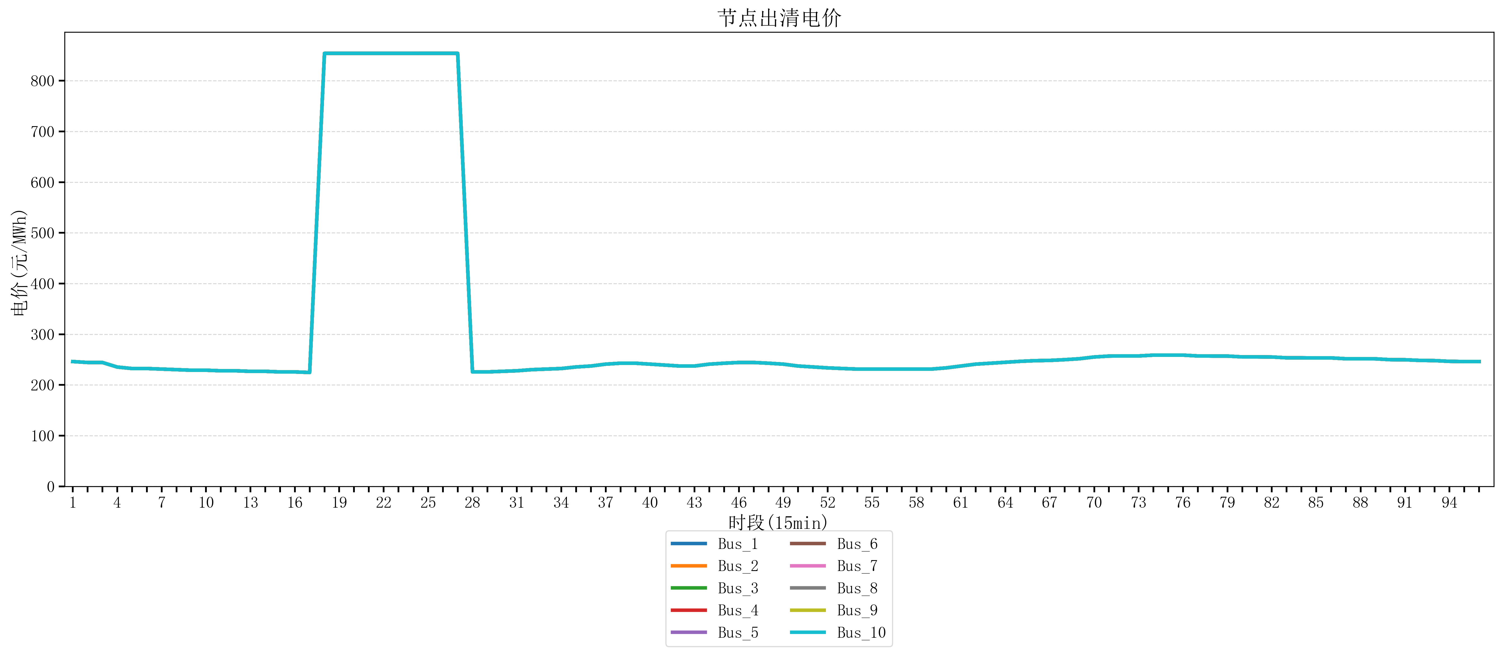
节点编号 | 电价类型 | 时段1 | 时段2 | 时段3 | 时段4 | 时段5 | 时段6 | 时段7 | 时段8 | 时段9 | 时段10 | 时段11 | 时段12 | 时段13 | 时段14 | 时段15 | 时段16 | 时段17 | 时段18 | 时段19 | 时段20 | 时段21 | 时段22
id | price_type | t1 | t2 | t3 | t4 | t5 | t6 | t7 | t8 | t9 | t10 | t11 | t12 | t13 | t14 | t15 | t16 | t17 | t18 | t19 | t20 | t21 | t22
str | str | float64 | float64 | float64 | float64 | float64 | float64 | float64 | float64 | float64 | float64 | float64 | float64 | float64 | float64 | float64 | float64 | float64 | float64 | float64 | float64 | float64 | float64
Bus_1 | 电能量电价 | 246.16228 | 244.32044 | 244.32044 | 235.33692 | 232.414 | 232.414 | 231.30016 | 230.18632 | 229.07248 | 229.07248 | 227.95864 | 227.95864 | 226.8448 | 226.8448 | 225.73096 | 225.73096 | 224.61712 | 853.92721684 | 853.92721684 | 853.92721684 | 853.92721684 | 853.92721684
Bus_2 | 电能量电价 | 246.16228 | 244.32044 | 244.32044 | 235.33692 | 232.414 | 232.414 | 231.30016 | 230.18632 | 229.07248 | 229.07248 | 227.95864 | 227.95864 | 226.8448 | 226.8448 | 225.73096 | 225.73096 | 224.61712 | 853.92721684 | 853.92721684 | 853.92721684 | 853.92721684 | 853.92721684
Bus_3 | 电能量电价 | 246.16228 | 244.32044 | 244.32044 | 235.33692 | 232.414 | 232.414 | 231.30016 | 230.18632 | 229.07248 | 229.07248 | 227.95864 | 227.95864 | 226.8448 | 226.8448 | 225.73096 | 225.73096 | 224.61712 | 853.92721684 | 853.92721684 | 853.92721684 | 853.92721684 | 853.92721684
Bus_4 | 电能量电价 | 246.16228 | 244.32044 | 244.32044 | 235.33692 | 232.414 | 232.414 | 231.30016 | 230.18632 | 229.07248 | 229.07248 | 227.95864 | 227.95864 | 226.8448 | 226.8448 | 225.73096 | 225.73096 | 224.61712 | 853.92721684 | 853.92721684 | 853.92721684 | 853.92721684 | 853.92721684
Bus_5 | 电能量电价 | 246.16228 | 244.32044 | 244.32044 | 235.33692 | 232.414 | 232.414 | 231.30016 | 230.18632 | 229.07248 | 229.07248 | 227.95864 | 227.95864 | 226.8448 | 226.8448 | 225.73096 | 225.73096 | 224.61712 | 853.92721684 | 853.92721684 | 853.92721684 | 853.92721684 | 853.92721684
Bus_6 | 电能量电价 | 246.16228 | 244.32044 | 244.32044 | 235.33692 | 232.414 | 232.414 | 231.30016 | 230.18632 | 229.07248 | 229.07248 | 227.95864 | 227.95864 | 226.8448 | 226.8448 | 225.73096 | 225.73096 | 224.61712 | 853.92721684 | 853.92721684 | 853.92721684 | 853.92721684 | 853.92721684
Bus_7 | 电能量电价 | 246.16228 | 244.32044 | 244.32044 | 235.33692 | 232.414 | 232.414 | 231.30016 | 230.18632 | 229.07248 | 229.07248 | 227.95864 | 227.95864 | 226.8448 | 226.8448 | 225.73096 | 225.73096 | 224.61712 | 853.92721684 | 853.92721684 | 853.92721684 | 853.92721684 | 853.92721684
Bus_8 | 电能量电价 | 246.16228 | 244.32044 | 244.32044 | 235.33692 | 232.414 | 232.414 | 231.30016 | 230.18632 | 229.07248 | 229.07248 | 227.95864 | 227.95864 | 226.8448 | 226.8448 | 225.73096 | 225.73096 | 224.61712 | 853.92721684 | 853.92721684 | 853.92721684 | 853.92721684 | 853.92721684
Bus_9 | 电能量电价 | 246.16228 | 244.32044 | 244.32044 | 235.33692 | 232.414 | 232.414 | 231.30016 | 230.18632 | 229.07248 | 229.07248 | 227.95864 | 227.95864 | 226.8448 | 226.8448 | 225.73096 | 225.73096 | 224.61712 | 853.92721684 | 853.92721684 | 853.92721684 | 853.92721684 | 853.92721684
Bus_10 | 电能量电价 | 246.16228 | 244.32044 | 244.32044 | 235.33692 | 232.414 | 232.414 | 231.30016 | 230.18632 | 229.07248 | 229.07248 | 227.95864 | 227.95864 | 226.8448 | 226.8448 | 225.73096 | 225.73096 | 224.61712 | 853.92721684 | 853.92721684 | 853.92721684 | 853.92721684 | 853.92721684
Bus_11 | 电能量电价 | 246.16228 | 244.32044 | 244.32044 | 235.33692 | 232.414 | 232.414 | 231.30016 | 230.18632 | 229.07248 | 229.07248 | 227.95864 | 227.95864 | 226.8448 | 226.8448 | 225.73096 | 225.73096 | 224.61712 | 853.92721684 | 853.92721684 | 853.92721684 | 853.92721684 | 853.92721684
Bus_12 | 电能量电价 | 246.16228 | 244.32044 | 244.32044 | 235.33692 | 232.414 | 232.414 | 231.30016 | 230.18632 | 229.07248 | 229.07248 | 227.95864 | 227.95864 | 226.8448 | 226.8448 | 225.73096 | 225.73096 | 224.61712 | 853.92721684 | 853.92721684 | 853.92721684 | 853.92721684 | 853.92721684
Bus_13 | 电能量电价 | 246.16228 | 244.32044 | 244.32044 | 235.33692 | 232.414 | 232.414 | 231.30016 | 230.18632 | 229.07248 | 229.07248 | 227.95864 | 227.95864 | 226.8448 | 226.8448 | 225.73096 | 225.73096 | 224.61712 | 853.92721684 | 853.92721684 | 853.92721684 | 853.92721684 | 853.92721684
Bus_14 | 电能量电价 | 246.16228 | 244.32044 | 244.32044 | 235.33692 | 232.414 | 232.414 | 231.30016 | 230.18632 | 229.07248 | 229.07248 | 227.95864 | 227.95864 | 226.8448 | 226.8448 | 225.73096 | 225.73096 | 224.61712 | 853.92721684 | 853.92721684 | 853.92721684 | 853.92721684 | 853.92721684
Bus_15 | 电能量电价 | 246.16228 | 244.32044 | 244.32044 | 235.33692 | 232.414 | 232.414 | 231.30016 | 230.18632 | 229.07248 | 229.07248 | 227.95864 | 227.95864 | 226.8448 | 226.8448 | 225.73096 | 225.73096 | 224.61712 | 853.92721684 | 853.92721684 | 853.92721684 | 853.92721684 | 853.92721684
Bus_16 | 电能量电价 | 246.16228 | 244.32044 | 244.32044 | 235.33692 | 232.414 | 232.414 | 231.30016 | 230.18632 | 229.07248 | 229.07248 | 227.95864 | 227.95864 | 226.8448 | 226.8448 | 225.73096 | 225.73096 | 224.61712 | 853.92721684 | 853.92721684 | 853.92721684 | 853.92721684 | 853.92721684
Bus_17 | 电能量电价 | 246.16228 | 244.32044 | 244.32044 | 235.33692 | 232.414 | 232.414 | 231.30016 | 230.18632 | 229.07248 | 229.07248 | 227.95864 | 227.95864 | 226.8448 | 226.8448 | 225.73096 | 225.73096 | 224.61712 | 853.92721684 | 853.92721684 | 853.92721684 | 853.92721684 | 853.92721684
Bus_18 | 电能量电价 | 246.16228 | 244.32044 | 244.32044 | 235.33692 | 232.414 | 232.414 | 231.30016 | 230.18632 | 229.07248 | 229.07248 | 227.95864 | 227.95864 | 226.8448 | 226.8448 | 225.73096 | 225.73096 | 224.61712 | 853.92721684 | 853.92721684 | 853.92721684 | 853.92721684 | 853.92721684
Bus_19 | 电能量电价 | 246.16228 | 244.32044 | 244.32044 | 235.33692 | 232.414 | 232.414 | 231.30016 | 230.18632 | 229.07248 | 229.07248 | 227.95864 | 227.95864 | 226.8448 | 226.8448 | 225.73096 | 225.73096 | 224.61712 | 853.92721684 | 853.92721684 | 853.92721684 | 853.92721684 | 853.92721684
Bus_20 | 电能量电价 | 246.16228 | 244.32044 | 244.32044 | 235.33692 | 232.414 | 232.414 | 231.30016 | 230.18632 | 229.07248 | 229.07248 | 227.95864 | 227.95864 | 226.8448 | 226.8448 | 225.73096 | 225.73096 | 224.61712 | 853.92721684 | 853.92721684 | 853.92721684 | 853.92721684 | 853.92721684
Bus_21 | 电能量电价 | 246.16228 | 244.32044 | 244.32044 | 235.33692 | 232.414 | 232.414 | 231.30016 | 230.18632 | 229.07248 | 229.07248 | 227.95864 | 227.95864 | 226.8448 | 226.8448 | 225.73096 | 225.73096 | 224.61712 | 853.92721684 | 853.92721684 | 853.92721684 | 853.92721684 | 853.92721684
Bus_22 | 电能量电价 | 246.16228 | 244.32044 | 244.32044 | 235.33692 | 232.414 | 232.414 | 231.30016 | 230.18632 | 229.07248 | 229.07248 | 227.95864 | 227.95864 | 226.8448 | 226.8448 | 225.73096 | 225.73096 | 224.61712 | 853.92721684 | 853.92721684 | 853.92721684 | 853.92721684 | 853.92721684
Bus_23 | 电能量电价 | 246.16228 | 244.32044 | 244.32044 | 235.33692 | 232.414 | 232.414 | 231.30016 | 230.18632 | 229.07248 | 229.07248 | 227.95864 | 227.95864 | 226.8448 | 226.8448 | 225.73096 | 225.73096 | 224.61712 | 853.92721684 | 853.92721684 | 853.92721684 | 853.92721684 | 853.92721684
Bus_24 | 电能量电价 | 246.16228 | 244.32044 | 244.32044 | 235.33692 | 232.414 | 232.414 | 231.30016 | 230.18632 | 229.07248 | 229.07248 | 227.95864 | 227.95864 | 226.8448 | 226.8448 | 225.73096 | 225.73096 | 224.61712 | 853.92721684 | 853.92721684 | 853.92721684 | 853.92721684 | 853.92721684
Bus_25 | 电能量电价 | 246.16228 | 244.32044 | 244.32044 | 235.33692 | 232.414 | 232.414 | 231.30016 | 230.18632 | 229.07248 | 229.07248 | 227.95864 | 227.95864 | 226.8448 | 226.8448 | 225.73096 | 225.73096 | 224.61712 | 853.92721684 | 853.92721684 | 853.92721684 | 853.92721684 | 853.92721684
Bus_26 | 电能量电价 | 246.16228 | 244.32044 | 244.32044 | 235.33692 | 232.414 | 232.414 | 231.30016 | 230.18632 | 229.07248 | 229.07248 | 227.95864 | 227.95864 | 226.8448 | 226.8448 | 225.73096 | 225.73096 | 224.61712 | 853.92721684 | 853.92721684 | 853.92721684 | 853.92721684 | 853.92721684
Bus_27 | 电能量电价 | 246.16228 | 244.32044 | 244.32044 | 235.33692 | 232.414 | 232.414 | 231.30016 | 230.18632 | 229.07248 | 229.07248 | 227.95864 | 227.95864 | 226.8448 | 226.8448 | 225.73096 | 225.73096 | 224.61712 | 853.92721684 | 853.92721684 | 853.92721684 | 853.92721684 | 853.92721684
Bus_28 | 电能量电价 | 246.16228 | 244.32044 | 244.32044 | 235.33692 | 232.414 | 232.414 | 231.30016 | 230.18632 | 229.07248 | 229.07248 | 227.95864 | 227.95864 | 226.8448 | 226.8448 | 225.73096 | 225.73096 | 224.61712 | 853.92721684 | 853.92721684 | 853.92721684 | 853.92721684 | 853.92721684
Bus_29 | 电能量电价 | 246.16228 | 244.32044 | 244.32044 | 235.33692 | 232.414 | 232.414 | 231.30016 | 230.18632 | 229.07248 | 229.07248 | 227.95864 | 227.95864 | 226.8448 | 226.8448 | 225.73096 | 225.73096 | 224.61712 | 853.92721684 | 853.92721684 | 853.92721684 | 853.92721684 | 853.92721684
Bus_30 | 电能量电价 | 246.16228 | 244.32044 | 244.32044 | 235.33692 | 232.414 | 232.414 | 231.30016 | 230.18632 | 229.07248 | 229.07248 | 227.95864 | 227.95864 | 226.8448 | 226.8448 | 225.73096 | 225.73096 | 224.61712 | 853.92721684 | 853.92721684 | 853.92721684 | 853.92721684 | 853.92721684
Bus_31 | 电能量电价 | 246.16228 | 244.32044 | 244.32044 | 235.33692 | 232.414 | 232.414 | 231.30016 | 230.18632 | 229.07248 | 229.07248 | 227.95864 | 227.95864 | 226.8448 | 226.8448 | 225.73096 | 225.73096 | 224.61712 | 853.92721684 | 853.92721684 | 853.92721684 | 853.92721684 | 853.92721684
Bus_32 | 电能量电价 | 246.16228 | 244.32044 | 244.32044 | 235.33692 | 232.414 | 232.414 | 231.30016 | 230.18632 | 229.07248 | 229.07248 | 227.95864 | 227.95864 | 226.8448 | 226.8448 | 225.73096 | 225.73096 | 224.61712 | 853.92721684 | 853.92721684 | 853.92721684 | 853.92721684 | 853.92721684
Bus_33 | 电能量电价 | 246.16228 | 244.32044 | 244.32044 | 235.33692 | 232.414 | 232.414 | 231.30016 | 230.18632 | 229.07248 | 229.07248 | 227.95864 | 227.95864 | 226.8448 | 226.8448 | 225.73096 | 225.73096 | 224.61712 | 853.92721684 | 853.92721684 | 853.92721684 | 853.92721684 | 853.92721684
Bus_34 | 电能量电价 | 246.16228 | 244.32044 | 244.32044 | 235.33692 | 232.414 | 232.414 | 231.30016 | 230.18632 | 229.07248 | 229.07248 | 227.95864 | 227.95864 | 226.8448 | 226.8448 | 225.73096 | 225.73096 | 224.61712 | 853.92721684 | 853.92721684 | 853.92721684 | 853.92721684 | 853.92721684
Bus_35 | 电能量电价 | 246.16228 | 244.32044 | 244.32044 | 235.33692 | 232.414 | 232.414 | 231.30016 | 230.18632 | 229.07248 | 229.07248 | 227.95864 | 227.95864 | 226.8448 | 226.8448 | 225.73096 | 225.73096 | 224.61712 | 853.92721684 | 853.92721684 | 853.92721684 | 853.92721684 | 853.92721684
Bus_36 | 电能量电价 | 246.16228 | 244.32044 | 244.32044 | 235.33692 | 232.414 | 232.414 | 231.30016 | 230.18632 | 229.07248 | 229.07248 | 227.95864 | 227.95864 | 226.8448 | 226.8448 | 225.73096 | 225.73096 | 224.61712 | 853.92721684 | 853.92721684 | 853.92721684 | 853.92721684 | 853.92721684
Bus_37 | 电能量电价 | 246.16228 | 244.32044 | 244.32044 | 235.33692 | 232.414 | 232.414 | 231.30016 | 230.18632 | 229.07248 | 229.07248 | 227.95864 | 227.95864 | 226.8448 | 226.8448 | 225.73096 | 225.73096 | 224.61712 | 853.92721684 | 853.92721684 | 853.92721684 | 853.92721684 | 853.92721684
Bus_38 | 电能量电价 | 246.16228 | 244.32044 | 244.32044 | 235.33692 | 232.414 | 232.414 | 231.30016 | 230.18632 | 229.07248 | 229.07248 | 227.95864 | 227.95864 | 226.8448 | 226.8448 | 225.73096 | 225.73096 | 224.61712 | 853.92721684 | 853.92721684 | 853.92721684 | 853.92721684 | 853.92721684
Bus_39 | 电能量电价 | 246.16228 | 244.32044 | 244.32044 | 235.33692 | 232.414 | 232.414 | 231.30016 | 230.18632 | 229.07248 | 229.07248 | 227.95864 | 227.95864 | 226.8448 | 226.8448 | 225.73096 | 225.73096 | 224.61712 | 853.92721684 | 853.92721684 | 853.92721684 | 853.92721684 | 853.92721684
Bus_40 | 电能量电价 | 246.16228 | 244.32044 | 244.32044 | 235.33692 | 232.414 | 232.414 | 231.30016 | 230.18632 | 229.07248 | 229.07248 | 227.95864 | 227.95864 | 226.8448 | 226.8448 | 225.73096 | 225.73096 | 224.61712 | 853.92721684 | 853.92721684 | 853.92721684 | 853.92721684 | 853.92721684
Bus_41 | 电能量电价 | 246.16228 | 244.32044 | 244.32044 | 235.33692 | 232.414 | 232.414 | 231.30016 | 230.18632 | 229.07248 | 229.07248 | 227.95864 | 227.95864 | 226.8448 | 226.8448 | 225.73096 | 225.73096 | 224.61712 | 853.92721684 | 853.92721684 | 853.92721684 | 853.92721684 | 853.92721684
Bus_42 | 电能量电价 | 246.16228 | 244.32044 | 244.32044 | 235.33692 | 232.414 | 232.414 | 231.30016 | 230.18632 | 229.07248 | 229.07248 | 227.95864 | 227.95864 | 226.8448 | 226.8448 | 225.73096 | 225.73096 | 224.61712 | 853.92721684 | 853.92721684 | 853.92721684 | 853.92721684 | 853.92721684
Bus_43 | 电能量电价 | 246.16228 | 244.32044 | 244.32044 | 235.33692 | 232.414 | 232.414 | 231.30016 | 230.18632 | 229.07248 | 229.07248 | 227.95864 | 227.95864 | 226.8448 | 226.8448 | 225.73096 | 225.73096 | 224.61712 | 853.92721684 | 853.92721684 | 853.92721684 | 853.92721684 | 853.92721684
Bus_44 | 电能量电价 | 246.16228 | 244.32044 | 244.32044 | 235.33692 | 232.414 | 232.414 | 231.30016 | 230.18632 | 229.07248 | 229.07248 | 227.95864 | 227.95864 | 226.8448 | 226.8448 | 225.73096 | 225.73096 | 224.61712 | 853.92721684 | 853.92721684 | 853.92721684 | 853.92721684 | 853.92721684
Bus_1 | 阻塞电价 | 0 | 0 | 0 | 0 | 0 | 0 | 0 | 0 | 0 | 0 | 0 | 0 | 0 | 0 | 0 | 0 | 0 | 0 | 0 | 0 | 0 | 0
Bus_2 | 阻塞电价 | 0 | 0 | 0 | 0 | 0 | 0 | 0 | 0 | 0 | 0 | 0 | 0 | 0 | 0 | 0 | 0 | 0 | 0 | 0 | 0 | 0 | 0
...

LevelC_电力电量平衡表单
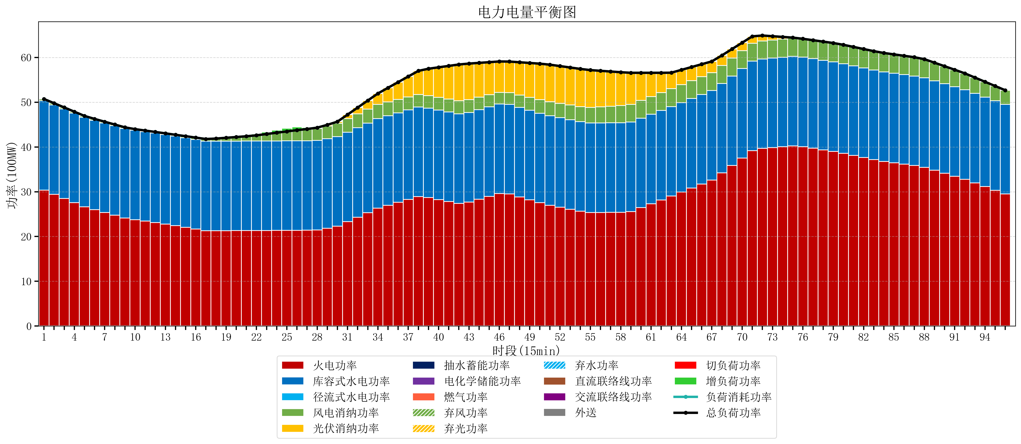
元件名称 | 时段1 | 时段2 | 时段3 | 时段4 | 时段5 | 时段6 | 时段7 | 时段8 | 时段9 | 时段10 | 时段11 | 时段12 | 时段13 | 时段14 | 时段15 | 时段16 | 时段17
name | t1 | t2 | t3 | t4 | t5 | t6 | t7 | t8 | t9 | t10 | t11 | t12 | t13 | t14 | t15 | t16 | t17
str | float64 | float64 | float64 | float64 | float64 | float64 | float64 | float64 | float64 | float64 | float64 | float64 | float64 | float64 | float64 | float64 | float64
火电功率 | 30.3410912 | 29.413435251 | 28.485779301 | 27.558123352 | 26.630467402 | 25.978714779 | 25.368347655 | 24.757980531 | 24.147613406 | 23.752079899 | 23.432370021 | 23.112660143 | 22.792950265 | 22.437871966 | 22.060056825 | 21.682241684 | 21.304426543
库容式水电功率 | 20 | 20 | 20 | 20 | 20 | 20 | 20 | 20 | 20 | 20 | 20 | 20 | 20 | 20 | 20 | 20 | 20
径流式水电功率 | 0 | 0 | 0 | 0 | 0 | 0 | 0 | 0 | 0 | 0 | 0 | 0 | 0 | 0 | 0 | 0 | 0
风电消纳功率 | 0.38 | 0.36305263158 | 0.34610526316 | 0.32915789474 | 0.31221052632 | 0.29315789474 | 0.27378947368 | 0.25442105263 | 0.23505263158 | 0.23357894737 | 0.23842105263 | 0.24326315789 | 0.24810526316 | 0.28831578947 | 0.35126315789 | 0.41421052632 | 0.47715789474
光伏消纳功率 | 0 | 0 | 0 | 0 | 0 | 0 | 0 | 0 | 0 | 0 | 0 | 0 | 0 | 0 | 0 | 0 | 0
抽水蓄能功率 | 0 | 0 | 0 | 0 | 0 | 0 | 0 | 0 | 0 | 0 | 0 | 0 | 0 | 0 | 0 | 0 | 0
电化学储能功率 | 0 | 0 | 0 | 0 | 0 | 0 | 0 | 0 | 0 | 0 | 0 | 0 | 0 | 0 | 0 | 0 | 0
燃气功率 | 0 | 0 | 0 | 0 | 0 | 0 | 0 | 0 | 0 | 0 | 0 | 0 | 0 | 0 | 0 | 0 | 0
直流联络线功率 | 0 | 0 | 0 | 0 | 0 | 0 | 0 | 0 | 0 | 0 | 0 | 0 | 0 | 0 | 0 | 0 | 0
交流联络线功率 | 0 | 0 | 0 | 0 | 0 | 0 | 0 | 0 | 0 | 0 | 0 | 0 | 0 | 0 | 0 | 0 | 0
负荷消耗功率 | 50.7210912 | 49.776487882 | 48.831884564 | 47.887281246 | 46.942677928 | 46.271872674 | 45.642137128 | 45.012401583 | 44.382666038 | 43.985658846 | 43.670791074 | 43.355923301 | 43.041055528 | 42.726187756 | 42.411319983 | 42.096452211 | 41.781584438
外送 | 0 | 0 | 0 | 0 | 0 | 0 | 0 | 0 | 0 | 0 | 0 | 0 | 0 | 0 | 0 | 0 | 0
总负荷功率 | 50.7210912 | 49.776487882 | 48.831884564 | 47.887281246 | 46.942677928 | 46.271872674 | 45.642137128 | 45.012401583 | 44.382666038 | 43.985658846 | 43.670791074 | 43.355923301 | 43.041055528 | 42.726187756 | 42.411319983 | 42.096452211 | 41.781584438
弃风功率 | 0 | 0 | 0 | 0 | 0 | 0 | 0 | 0 | 0 | 0 | 0 | 0 | 0 | 0 | 0 | 0 | 0
弃光功率 | 0 | 0 | 0 | 0 | 0 | 0 | 0 | 0 | 0 | 0 | 0 | 0 | 0 | 0 | 0 | 0 | 0
弃水功率 | 0 | 0 | 0 | 0 | 0 | 0 | 0 | 0 | 0 | 0 | 0 | 0 | 0 | 0 | 0 | 0 | 0
切负荷功率 | 0 | 0 | 0 | 0 | 0 | 0 | 0 | 0 | 0 | 0 | 0 | 0 | 0 | 0 | 0 | 0 | 0
增负荷功率 | 0 | 0 | 0 | 0 | 0 | 0 | 0 | 0 | 0 | 0 | 0 | 0 | 0 | 0 | 0 | 0 | 0

